附件4 储位编号-A区
A-010-012 | A-010-011 | A-010-010 | A-010-009 | A-010-008 | A-010-007 | A-010-006 | A-010-005 | A-010-004 | A-010-003 | A-010-0002 | A-010-001 | B-001-001 | B-002-001 | B-003-001 | B-004-001 | B-005-001 | B-006-001 | B-007-001 | B-008-001 | B-009-001 | B-010-001 | B-011-001 | B-012-001
 |  |  |  |  |  |  |  |  |  |  |  | B-001-002 | B-002-002 | B-003-002 | B-004-002 | B-005-002 | B-006-002 | B-007-002 | B-008-002 | B-009-002 | B-010-002 | B-011-002 | B-012-002
A-009-012 | A-009-011 | A-009-010 | A-009-009 | A-009-008 | A-009-007 | A-009-006 | A-009-005 | A-009-004 | A-009-003 | A-009-002 | A-009-001 | B-001-003 | B-002-003 | B-003-003 | B-004-003 | B-005-003 | B-006-003 | B-007-003 | B-008-003 | B-009-003 | B-010-003 | B-011-003 | B-012-003
A-008-012 | A-008-011 | A-008-010 | A-008-009 | A-008-008 | A-008-007 | A-008-006 | A-008-005 | A-008-004 | A-008-003 | A-008-002 | A-008-001 | B-001-004 | B-002-004 | B-003-004 | B-004-004 | B-005-004 | B-006-004 | B-007-004 | B-008-004 | B-009-004 | B-010-004 | B-011-004 | B-012-004
 |  |  |  |  |  |  |  |  |  |  |  | B-001-005 | B-002-005 | B-003-005 | B-004-005 | B-005-005 | B-006-005 | B-007-005 | B-008-005 | B-009-005 | B-010-005 | B-011-005 | B-012-005
A-007-012 | A-007-011 | A-007-010 | A-007-009 | A-007-008 | A-007-007 | A-007-006 | A-007-005 | A-007-004 | A-007-003 | A-007-002 | A-007-001 | B-001-006 | B-002-007 | B-003-007 | B-004-007 | B-005-007 | B-006-007 | B-007-007 | B-008-007 | B-009-007 | B-010-007 | B-011-007 | B-012-007
A-006-012 | A-006-011 | A-006-010 | A-006-009 | A-006-008 | A-006-007 | A-006-006 | A-006-005 | A-006-004 | A-006-003 | A-006-002 | A-006-001 | B-001-008 | B-002-008 | B-003-008 | B-004-008 | B-005-008 | B-006-008 | B-007-008 | B-008-008 | B-009-008 | B-010-008 | B-011-008 | B-012-008
 |  |  |  |  |  |  |  |  |  |  |  | B-001-009 | B-002-009 | B-003-009 | B-004-009 | B-005-009 | B-006-009 | B-007-009 | B-008-009 | B-009-009 | B-010-009 | B-011-009 | B-012-009
A-005-010 | A-005-009 | A-005-008 | A-005-007 | A-005-006 | A-005-005 | A-005-004 | A-005-003 | A-005-002 | A-005-001 |  |  | B-001-010 | B-002-010 | B-003-010 | B-004-010 | B-005-010 | B-006-010 | B-007-010 | B-008-010 | B-009-010 | B-010-010 | B-011-010 | B-012-010
 |  |  |  |  |  |  |  |  |  |  |  | B-001-012 | B-002-012 | B-003-012 | B-004-012 | B-005-012 | B-006-012 | B-007-012 | B-008-012 | B-009-012 | B-010-012 | B-011-012 | B-012-012
A-004-010 | A-004-009 | A-004-008 | A-004-007 | A-004-006 | A-004-005 | A-004-004 | A-004-003 | A-004-002 | A-004-001 |  |  | B-001-014 | B-002-014 | B-003-014 | B-004-014 | B-005-014 | B-006-014 | B-007-014 | B-008-014 | B-009-014 | B-010-014 | B-011-014 | B-012-014
 |  |  |  |  |  |  |  |  |  |  |  | B-001-015 | B-002-015 | B-003-015 | B-004-015 | B-005-015 | B-006-015 | B-007-015 | B-008-015 | B-009-015 | B-010-015 | B-011-015 | B-012-015
A-003-011 | A-003-010 | A-003-009 | A-003-008 | A-003-007 | A-003-005 | A-003-005 | A-003-004 | A-003-003 | A-003-002 | A-003-001 |  | B-001-016 | B-002-016 | B-003-016 | B-004-016 | B-005-016 | B-006-016 | B-007-016 | B-008-022 | B-009-022 | B-010-016 | B-011-016 | B-012-016
A-002-011 | A-002-010 | A-002-009 | A-002-008 | A-002-007 | A-002-006 | A-002-005 | A-002-004 | A-002-003 | A-002-002 | A-002-001 |  | B-001-018 | B-002-018 | B-003-018 | B-004-018 | B-005-018 | B-006-018 | B-007-018 | B-008-023 | B-009-023 | B-010-018
 |  |  |  |  |  |  |  |  |  |  |  | B-001-020 | B-002-020 | B-003-020 | B-004-020 | B-005-020 | B-006-020 | B-007-020 | B-008-024 | B-009-024 | B-010-020
A-001-011 | A-001-010 | A-001-009 | A-001-008 | A-001-007 | A-001-006 | A-001-005 | A-001-004 | A-001-003 | A-001-002 | A-001-001 |  | B-001-022 | B-002-022 | B-003-022 | B-004-022 | B-005-022 | B-006-022 | B-007-022 | B-008-025 | B-009-025 | B-010-022
 |  |  |  |  |  |  |  |  |  |  |  | B-001-023 | B-002-023 | B-003-023 | B-004-023 | B-005-023 | B-006-023 | B-007-023 | B-008-027 | B-009-027 | B-010-023
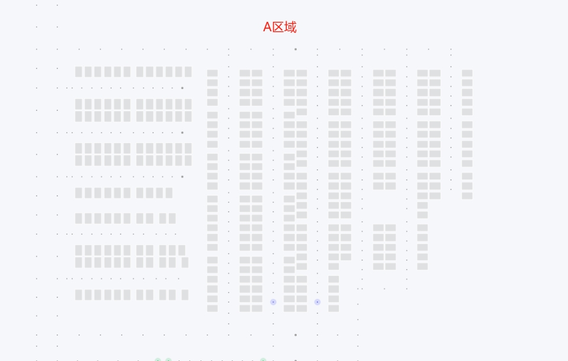
 |  |  |  |  |  |  |  |  |  |  |  | B-001-024 | B-002-024 | B-003-024 | B-004-024 | B-005-024 | B-006-024 | B-007-024 |  |  | B-010-024
 |  |  |  |  |  |  |  |  |  |  |  | B-001-025 | B-002-025 | B-003-025 | B-004-025 | B-005-025 | B-006-025 | B-007-025 |  |  | B-010-025
 |  |  |  |  |  |  |  |  |  |  |  | B-001-027 | B-002-027 | B-003-027 | B-004-027 | B-005-027 | B-006-027 |  |  |  | B-010-027
 |  |  |  |  |  |  |  |  |  |  |  | B-001-029 | B-002-029 | B-003-029 | B-004-029 | B-005-029 | B-006-029
 |  |  |  |  |  |  |  |  |  |  |  | B-001-030 | B-002-030 | B-003-030 | B-004-030 | B-005-030 | B-006-030
 |  |  |  |  |  |  |  |  |  |  |  | B-001-031 | B-002-031 | B-003-031 | B-004-031 | B-005-031 | B-006-031
 |  |  |  |  |  |  |  |  |  |  |  | B-001-032 | B-002-032 | B-003-032 | B-004-032 | B-005-032 | B-006-032

